II C y 1_
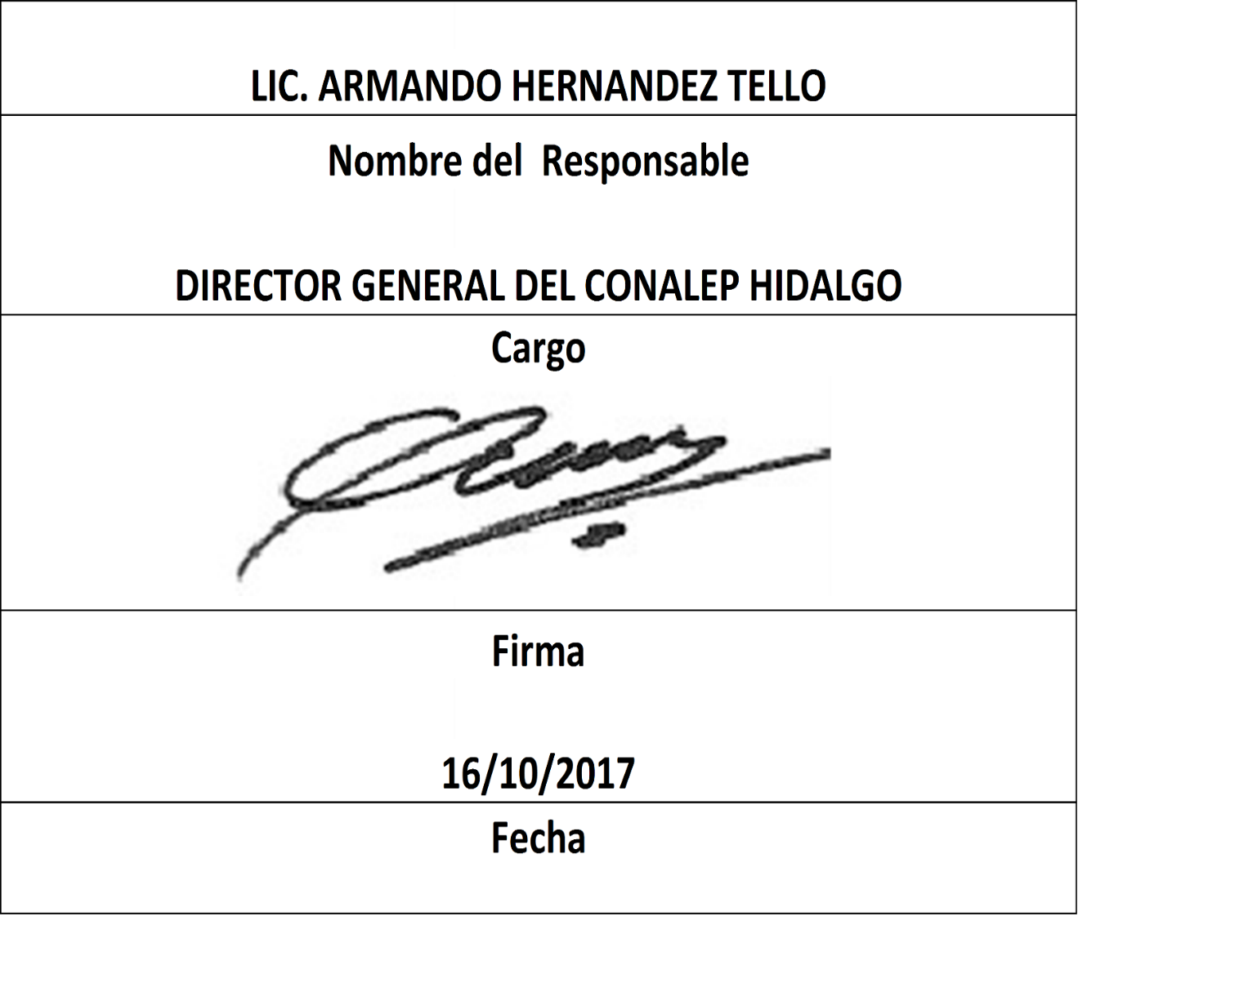
Formato: Personal Federalizado por Registro Federal de Contribuyentes |  |  |  |  |  |  |  |  |  |  |  |  |  |  | Entidad Federativa: |  |  | Hidalgo
Fondo de Aportaciones para la Educación Tecnológica y de Adultos/Colegio Nacional de Educación Profesional Técnica (FAETA/CONALEP) |  |  |  |  |  |  |  |  |  |  |  |  |  |  |  |  | No. Trimestre y año: | 3ro. Trimestre 2017
 |  |  |  |  |  |  |  |  |  |  |  |  |  |  |  |  |  |  | Hoja 1 de 7

Clave CT | Turno | RFC | CURP | Nombre | Funcion Real | Horas que labora en el Centro de Trabajo | Clave Presupuestal |  |  |  |  |  |  | Tipo de Categoría | Identificador de Contrato de Honorarios | Periodo de efecto de pago en el trimestre |  | Percepciones pagadas en el Periodo de Comisión con Presupuesto Federal* | Percepciones pagadas en el Periodo de Comisión con Presupuesto de otra fuente*
 |  |  |  |  |  |  | Partida Presupuestal | Código de Pago | Clave de Unidad | Clave de Sub Unidad | Clave de Categoría | Horas Semana Mes | Número de Plaza |  |  | Inicial | Termino
13DPT0001O | 120 | QUAG600202U81 | QUAG600202HHGRCL01 | GUILLERMO QUIROZ ACOSTA | 2214 | 08.0 | 11301 | 1003 | 3 | 1 | CF33206 | 00.0 | 001410 | 2 | N/A | 20170701 | 20170930 | 118410.65 | 0
13DPT0001O | 120 | DULB5911303R8 | DULB591130MHGRMR05 | BERTHA DURAN LIMON | 2214 | 08.0 | 11301 | 1003 | 3 | 1 | ED02801 | 00.0 | 005415 | 2 | N/A | 20170701 | 20170930 | 44378.7 | 0
13DPT0002N | 120 | VARU590602U94 | VAXR590602HTLZXT01 | RUTILIO VAZQUEZ 0 | 2214 | 08.0 | 11301 | 1003 | 3 | 1 | CF33204 | 00.0 | 000380 | 2 | N/A | 20170701 | 20170930 | 79694.96 | 0
13DPT0001O | 120 | GUAE630701QMA | GUAE630701MHGRLS04 | ESTHER GUERRERO ALVAREZ | 2214 | 08.0 | 11301 | 1003 | 3 | 1 | A03202 | 00.0 | 000266 | 2 | N/A | 20170701 | 20170930 | 42687.32 | 0
13DPT0001O | 120 | MOMM680119HU5 | MOMM680119MHGRXR06 | MARTHA MORALES MUÑOZ | 2214 | 08.0 | 11301 | 1003 | 3 | 1 | T05801 | 00.0 | 005414 | 2 | N/A | 20170701 | 20170930 | 49632.21 | 0
13DPT0001O | 120 | REAS610725PS8 | REAS610725HHGYGN05 | SANTIAGO REYES AGUILAR | 2214 | 08.0 | 11301 | 1003 | 3 | 1 | P05801 | 00.0 | 005414 | 2 | N/A | 20170701 | 20170930 | 50398.62 | 0
13DPT0002N | 120 | OIIC5207187Z8 | OIIC520718MHGRSM08 | CAMILA ORTIZ ISLAS | 2214 | 08.0 | 11301 | 1003 | 3 | 1 | ED02801 | 00.0 | 005415 | 2 | N/A | 20170701 | 20170930 | 44378.7 | 0
13DPT0004L | 120 | MOGA6704074N7 | MOGA670407MDFNNR03 | AURORA MONTERRUBIO GONZALEZ | 2214 | 08.0 | 11301 | 1003 | 3 | 1 | CF33204 | 00.0 | 001062 | 2 | N/A | 20170701 | 20170930 | 75133.71 | 0
13DPT0006J | 120 | MAOJ690510QK2 | MAOJ690510HHGRLN09 | JUAN CARLOS MARTINEZ OLGUIN | 2214 | 08.0 | 11301 | 1003 | 3 | 1 | CF33203 | 00.0 | 005413 | 2 | N/A | 20170701 | 20170930 | 29760.58 | 29760.58
13DPT0003M | 120 | AAAR640902UV1 | AAAR640902HHGLRY04 | RAYMUNDO ALVARADO ARTEAGA | 2214 | 08.0 | 11301 | 1003 | 3 | 1 | P05801 | 00.0 | 005413 | 2 | N/A | 20170701 | 20170930 | 57042.97 | 0
13DPT0002N | 120 | HEHV530428RN5 | HEHV530428HTLRRD06 | VIDAL ORLANDO HERNANDEZ HERNANDEZ | 2214 | 08.0 | 11301 | 1003 | 3 | 1 | A03202 | 00.0 | 000821 | 2 | N/A | 20170701 | 20170930 | 43279.47 | 0
13DPT0001O | 120 | JIHG551114K28 | JIHG551114MHGMRR09 | GRACIELA JIMENEZ HERNANDEZ | 2214 | 08.0 | 11301 | 1003 | 3 | 1 | ED02801 | 00.0 | 005415 | 2 | N/A | 20170701 | 20170930 | 43872 | 0
13DPT0004L | 120 | AIDE671013FV8 | AIDE671013HHGLSD01 | EDUARDO ALCIBAR DESENTIS | 2214 | 08.0 | 11301 | 1003 | 3 | 1 | T05801 | 00.0 | 005414 | 2 | N/A | 20170701 | 20170930 | 45963.51 | 0
13DPT0004L | 120 | MORM680222V30 | MORM680222MHGRMR00 | MA. MARGARITA OLIVA MORALES RAMIREZ | 2214 | 08.0 | 11301 | 1003 | 3 | 1 | CF04201 | 00.0 | 001062 | 2 | N/A | 20170701 | 20170930 | 44736.97 | 0
13DPT0001O | 120 | AEME681012LU3 | AEME681012MHGRDL06 | ELIZABETH ARTEAGA MEDINA | 2214 | 08.0 | 11301 | 1003 | 3 | 1 | ED02801 | 00.0 | 005414 | 2 | N/A | 20170701 | 20170930 | 43365.3 | 0
13DPT0001O | 120 | AAGM671219920 | AAGM671219MDFLNR06 | MAIRA ALVAREZ GONZALEZ | 2214 | 08.0 | 11301 | 1003 | 3 | 1 | A03202 | 00.0 | 000267 | 2 | N/A | 20170701 | 20170930 | 42701.24 | 0
13DPT0001O | 120 | OERF691004CF0 | OERF691004HHGLDR08 | FRANCISCO OLVERA RODRIGUEZ | 2214 | 08.0 | 11301 | 1003 | 3 | 1 | S01202 | 00.0 | 000269 | 2 | N/A | 20170701 | 20170930 | 44888.88 | 0
13DPT0004L | 120 | HEON640222CN8 | HEON640222MHGRRN03 | NINA HERNANDEZ ORTIZ | 2214 | 08.0 | 11301 | 1003 | 3 | 1 | CF33206 | 00.0 | 001356 | 2 | N/A | 20170701 | 20170930 | 113775.77 | 0
13DPT0001O | 120 | LEFO6806231K3 | LEFO680623MHGNLR04 | ORQUIDEA MARIA LEINES FLORES | 2214 | 08.0 | 11301 | 1003 | 3 | 1 | CF33206 | 00.0 | 001311 | 2 | N/A | 20170701 | 20170930 | 108984.48 | 0
13DPT0004L | 120 | BABE670920BP9 | BABE670920MMCTRN09 | MARIA ENRIQUETA BATALLA BRANDT | 2214 | 08.0 | 11301 | 1003 | 3 | 1 | CF33204 | 00.0 | 001063 | 2 | N/A | 20170701 | 20170930 | 76354.96 | 0
13DPT0001O | 120 | GAGE6809224S9 | GAGE680922MHGRND09 | EDITH GARNICA GONZALEZ | 2214 | 08.0 | 11301 | 1003 | 3 | 1 | A03202 | 00.0 | 000266 | 2 | N/A | 20170701 | 20170930 | 42836.71 | 0
13DPT0002N | 120 | CAAN7209126S9 | CAAN720912MHGBNH09 | NOHEMI CABRERA ANGELES | 2214 | 08.0 | 11301 | 1003 | 3 | 1 | CF18203 | 00.0 | 000823 | 2 | N/A | 20170701 | 20170930 | 46379.84 | 0
13DPT0001O | 120 | QUHA680214315 | QUHA680214HHGNRL08 | ALBERTO QUINTANAR HERNANDEZ | 2214 | 08.0 | 11301 | 1003 | 3 | 1 | S01202 | 00.0 | 000270 | 2 | N/A | 20170701 | 20170930 | 41687.68 | 0
13DPT0002N | 120 | HEEE6711045P2 | HEEE671104MHGRSS04 | ESMERALDA HERRERA ESCAMILLA | 2214 | 08.0 | 11301 | 1003 | 3 | 1 | CF33206 | 00.0 | 001339 | 2 | N/A | 20170701 | 20170930 | 106346.9 | 0
13DPT0004L | 120 | COAP611012560 | COAP611012MHGRLL04 | MARIA DEL PILAR YADIRA CORDERO ALVARADO | 2214 | 08.0 | 11301 | 1003 | 3 | 1 | CF33206 | 00.0 | 001440 | 2 | N/A | 20170701 | 20170930 | 102341.56 | 0
13DPT0004L | 120 | MORM730124654 | MORP730124MHGRMZ18 | MA DE LA PAZ MORALES RAMIREZ | 2214 | 08.0 | 11301 | 1003 | 3 | 1 | T03801 | 00.0 | 005416 | 2 | N/A | 20170701 | 20170930 | 58297.04 | 0
13DPT0004L | 120 | GULN580805AL8 | GULN580805MVZTGV01 | MARIA NIEVES GUTIERREZ LUGO | 2214 | 08.0 | 11301 | 1003 | 3 | 1 | S01202 | 00.0 | 001063 | 2 | N/A | 20170701 | 20170930 | 48290.31 | 0
13DPT0001O | 120 | MOEA700704QL5 | MOEA700704MHGRSR03 | ARACELY MORALES ESPITIA | 2214 | 08.0 | 11301 | 1003 | 3 | 1 | T08201 | 00.0 | 001167 | 2 | N/A | 20170701 | 20170930 | 54974.71 | 0
13DPT0004L | 120 | VEMS740407282 | VEMS740407MHGRRN00 | SONIA RAMONA VERA MORENO | 2214 | 08.0 | 11301 | 1003 | 3 | 1 | CF33203 | 00.0 | 001063 | 2 | N/A | 20170701 | 20170930 | 45435.54 | 0
13DPT0003M | 120 | MIOC641217JH7 | MIOC641217HHGRRS05 | CESAR MIRANDA OROZCO | 2214 | 08.0 | 11301 | 1003 | 3 | 1 | CF18203 | 00.0 | 000954 | 2 | N/A | 20170701 | 20170930 | 45246.68 | 0
13DPT0002N | 120 | OUGE7205074M4 | OUGE720507MMCLRV00 | EVA OLGUIN GUERRERO | 2214 | 08.0 | 11301 | 1003 | 3 | 1 | CF18203 | 00.0 | 000810 | 2 | N/A | 20170701 | 20170930 | 49078.46 | 0
13DPT0003M | 120 | OOCA6402273U3 | OOCA640227MDFRRL00 | ALEJANDRA OROZCO CRUZ | 2214 | 08.0 | 11301 | 1003 | 3 | 1 | CF04201 | 00.0 | 000954 | 2 | N/A | 20170701 | 20170930 | 42630.97 | 0
13DPT0004L | 120 | LODR521024NH6 | LODR521024HHGPRF07 | JOSE RAFAEL LOPEZ DUARTE | 2214 | 08.0 | 11301 | 1003 | 3 | 1 | CF33206 | 00.0 | 001356 | 2 | N/A | 20170701 | 20170930 | 109140.89 | 0
13DPT0004L | 120 | TACE6804309U6 | TACE680430MHGBSN05 | EUNICE TABOADA CASTAÑEDA | 2214 | 08.0 | 11301 | 1003 | 3 | 1 | P05801 | 00.0 | 005414 | 2 | N/A | 20170701 | 20170930 | 42630.97 | 0
13DPT0005K | 120 | AIOE640405469 | AIOE640405HHGVRM00 | EMILIO MARTIN AVILA ORTIZ | 2214 | 08.0 | 11301 | 1003 | 3 | 1 | A01801 | 00.0 | 005415 | 2 | N/A | 20170701 | 20170930 | 23941.72 | 23941.72
13DPT0003M | 120 | HELG671014RX8 | HELG671014MHGRMR04 | GRACIELA VERONICA HERNANDEZ LIMON | 2214 | 08.0 | 11301 | 1003 | 3 | 1 | CF33206 | 00.0 | 001401 | 2 | N/A | 20170701 | 20170930 | 109140.89 | 0
13DPT0003M | 120 | MOCM6708258F8 | MOCM670825HHGNSG09 | MIGUEL ANGEL MONREAL CASTILLO | 2214 | 08.0 | 11301 | 1003 | 3 | 1 | CF33206 | 00.0 | 001401 | 2 | N/A | 20170701 | 20170930 | 109140.89 | 0
13DPT0002N | 120 | DEGI720829KS6 | DEGI720829MHGLTS06 | MARIA ISABEL DELGADILLO GUTIERREZ | 2214 | 08.0 | 11301 | 1003 | 3 | 1 | CF33206 | 00.0 | 001340 | 2 | N/A | 20170701 | 20170930 | 106903.16 | 0
13DPT0003M | 120 | CAMR690430KT6 | CAMR690430MHGLJS08 | ROSA ISELA CALDERON MEJIA | 2214 | 08.0 | 11301 | 1003 | 3 | 1 | T05801 | 00.0 | 005414 | 2 | N/A | 20170701 | 20170930 | 39818.34 | 0
13DPT0002N | 120 | GAGR640831QD1 | GAGR640831HHGRMM08 | RAMON PAZ GARCIA GOMEZ | 2214 | 08.0 | 11301 | 1003 | 3 | 1 | CF18203 | 00.0 | 001195 | 2 | N/A | 20170701 | 20170930 | 45840.95 | 0
13DPT0002N | 120 | MECM690326S31 | MECM690326MDFNSR04 | MIRNA ROSA MENESES CASASOLA | 2214 | 08.0 | 11301 | 1003 | 3 | 1 | CF33206 | 00.0 | 001340 | 2 | N/A | 20170701 | 20170930 | 99059.24 | 0
13DPT0001O | 120 | QUBC6611222I5 | QUBC661122MHGRRC09 | CECILIA QUIROZ BRAVO | 2214 | 08.0 | 11301 | 1003 | 3 | 1 | CF18203 | 00.0 | 000268 | 2 | N/A | 20170701 | 20170930 | 43547.06 | 0
13DPT0001O | 120 | EAOS720930J22 | EAOS720930MHGCLF00 | SOFIA FORTUNATA ECHAVARRIA OLVERA | 2214 | 08.0 | 11301 | 1003 | 3 | 1 | CF33206 | 00.0 | 001311 | 2 | N/A | 20170701 | 20170930 | 96461 | 0
13DPT0001O | 120 | OIGN670926TG9 | OIGN670926HHGRDL09 | NOEL RENE ORTIZ GODINEZ | 2214 | 08.0 | 11301 | 1003 | 3 | 1 | CF33206 | 00.0 | 001450 | 2 | N/A | 20170701 | 20170930 | 101751.95 | 0
13DPT0002N | 120 | LOSM4809249D8 | LOSM480924HHGZMR05 | MERCED GERARDO LOZANO SAMPERIO | 2214 | 08.0 | 11301 | 1003 | 3 | 1 | CF33206 | 00.0 | 001409 | 2 | N/A | 20170701 | 20170930 | 96372.98 | 0
13DPT0004L | 120 | CAQJ591004RC1 | CAQJ591004HSLRZR09 | JORGE FRANCISCO CAREAGA QUEZADA | 2214 | 08.0 | 11301 | 1003 | 3 | 1 | CF33204 | 00.0 | 000981 | 2 | N/A | 20170701 | 20170930 | 63954.93 | 0
13DPT0001O | 120 | VICD701128KN4 | VICD701128MHGZRL02 | DALILA NADIT VIZUET CORONA | 2214 | 08.0 | 11301 | 1003 | 3 | 1 | CF33206 | 00.0 | 001311 | 2 | N/A | 20170701 | 20170930 | 100139.79 | 0
13DPT0005K | 120 | FOVM770604DBA | FOVM770604MHGLZN03 | MA MANUELA FLORES VAZQUEZ | 2214 | 08.0 | 11301 | 1003 | 3 | 1 | CF33206 | 00.0 | 005410 | 2 | N/A | 20170701 | 20170930 | 50583.15 | 50583.15
13DPT0002N | 120 | CAAL741015EA7 | CAAL741015HHGBNS07 | JOSE LUIS CABRERA ANGELES | 2214 | 08.0 | 11301 | 1003 | 3 | 1 | A03202 | 00.0 | 000821 | 2 | N/A | 20170701 | 20170930 | 42541.71 | 0
13DPT0001O | 120 | GUTX730806A96 | GUTX730806MSLRSC09 | XOCHITL DEL CARMEN GUERRERO TOSTADO | 2214 | 08.0 | 11301 | 1003 | 3 | 1 | CF33206 | 00.0 | 001069 | 2 | N/A | 20170701 | 20170930 | 104558.22 | 0
13DPT0001O | 120 | VIRJ700728H70 | VIRJ700728HHGTSS04 | JESUS VITE RESENDIZ | 2214 | 08.0 | 11301 | 1003 | 3 | 1 | CF33206 | 00.0 | 001311 | 2 | N/A | 20170701 | 20170930 | 104558.22 | 0

Formato: Personal Federalizado por Registro Federal de Contribuyentes |  |  |  |  |  |  |  |  |  |  |  |  |  |  | Entidad Federativa: |  |  | Hidalgo
Fondo de Aportaciones para la Educación Tecnológica y de Adultos/Colegio Nacional de Educación Profesional Técnica (FAETA/CONALEP) |  |  |  |  |  |  |  |  |  |  |  |  |  |  |  |  | No. Trimestre y año: | 3ro. Trimestre 2017
 |  |  |  |  |  |  |  |  |  |  |  |  |  |  |  |  |  |  | Hoja 2 de 7

Clave CT | Turno | RFC | CURP | Nombre | Funcion Real | Horas que labora en el Centro de Trabajo | Clave Presupuestal |  |  |  |  |  |  | Tipo de Categoría | Identificador de Contrato de Honorarios | Periodo de efecto de pago en el trimestre |  | Percepciones pagadas en el Periodo de Comisión con Presupuesto Federal* | Percepciones pagadas en el Periodo de Comisión con Presupuesto de otra fuente*
 |  |  |  |  |  |  | Partida Presupuestal | Código de Pago | Clave de Unidad | Clave de Sub Unidad | Clave de Categoría | Horas Semana Mes | Número de Plaza |  |  | Inicial | Termino
13DPT0004L | 120 | VARF730323G24 | VARF730323HHGRMD06 | FIDEL VARGAS RAMIREZ | 2214 | 08.0 | 11301 | 1003 | 3 | 1 | CF34202 | 00.0 | 001063 | 2 | N/A | 20170701 | 20170930 | 38147.66 | 0
13DPT0001O | 120 | EAID631224758 | EAID631224HHGSSL07 | DELFINO ESCAMILLA ISLAS | 2214 | 08.0 | 11301 | 1003 | 3 | 1 | CF34202 | 00.0 | 000020 | 2 | N/A | 20170701 | 20170930 | 36967.66 | 0
13DPT0002N | 120 | MOBL720810MA9 | MOBL720810HMCRRR08 | LORENZO MORENO BARRERA | 2214 | 08.0 | 11301 | 1003 | 3 | 1 | ED02801 | 00.0 | 005415 | 2 | N/A | 20170701 | 20170930 | 39042.39 | 0
13DPT0001O | 120 | RAVE750127EQ2 | RAVE750127MHGMLS05 | MARIA ESTELA RAMIREZ VILLEDA | 2214 | 08.0 | 11301 | 1003 | 3 | 1 | CF33203 | 00.0 | 000270 | 2 | N/A | 20170701 | 20170930 | 41428.64 | 0
13DPT0005K | 120 | SABM660825F20 | SABM660825HHGNRN00 | MANUEL SANCHEZ BRISEÑO | 2214 | 08.0 | 11301 | 1003 | 3 | 1 | P05801 | 00.0 | 005414 | 2 | N/A | 20170701 | 20170930 | 19438.38 | 19438.38
13DPT0004L | 120 | OEGM780219NM6 | OEGM780219MHGLRN04 | MINERVA OLVERA GARCIA | 2214 | 08.0 | 11301 | 1003 | 3 | 1 | CF33206 | 00.0 | 001440 | 2 | N/A | 20170701 | 20170930 | 107730.29 | 0
13DPT0003M | 120 | RAES5910222E7 | RAES591022HHGMSN04 | SANTIAGO RAMIREZ ESCOBAR | 2214 | 08.0 | 11301 | 1003 | 3 | 1 | S01202 | 00.0 | 000954 | 2 | N/A | 20170701 | 20170930 | 40612.45 | 0
13DPT0001O | 120 | HUDV720306GM7 | HUDV720306HHGRZC07 | VICTOR HUERTA DIAZ | 2214 | 08.0 | 11301 | 1003 | 3 | 1 | CF34202 | 00.0 | 000311 | 2 | N/A | 20170701 | 20170930 | 36456.1 | 0
...

